Bug Report
 |  |  | Techcareer.net - QA Bootcamp Enes Kaynak

Test Case ID | Bug ID | Bug Description | Steps | Expected Result | Actual Result | Severity | Priority | Test Environment | Reported By | Reviewer | Date Reported | Screenshot
S01 | B01 | Kayıt ol sayfasında, sayfa başlığında "Login" yazısı var ve boşluğa duyarlılık testi yapılırken cinsiyet alanını seçmeden başarılı şekilde kayıt olunuyor. | 1- Ana sayfadaki Sign in butonuna tıklanır. 2- Açılan sayfada "No account? Create one here" yazısına tıklanır. 3- Açılan sayfanın sayfa başlığı kontrol edilir. 4- Sayfadaki cinsiyet alanı boş bırakılır. 5- Diğer gerekli alanlar doldurulur ve "SAVE" butonuna tıklanır. | Cinsiyet alanının doldurulması gerektiği hakkında uyarı mesajı verilmesi beklenir. | Kayıt olma işlemi başarıyla tamamlanır. | 🟡Medium | 🟨Medium | Chrome | Enes KAYNAK | Enes KAYNAK | 2025-04-04
S01 | B02 | Kayıt ol sayfasında, büyük/küçük harf duyarlılığı ve uzun karakter giriş sınırlaması yok. Farklı karakter setleri ile kayıt olunuyor. | 1- Ana sayfadaki Sign in butonuna tıklanır. 2- Açılan sayfada "No account? Create one here" yazısına tıklanır. 3- Sayfadaki "Password" alanına büyük harf girilmeden, karakter sayısı fazla yazılarak ve farklı ",',/ vb. karakterler kullanılarak kayıt olunur. | "Password" alanında uyarı mesajı verilmesi beklenir. | Kayıt olma işlemi başarıyla tamamlanır. | 🔴High | 🟥High | Chrome | Enes KAYNAK | Enes KAYNAK | 2025-04-04
S02 | B03 | Giriş yap sayfasında şifreyi yanlış girince "400 Bad Request" durum kodu verilmiyor. | 1- Ana sayfadaki "Sign in" butonuna tıklanır. 2- "Email" alanı doğru, "Password" alanı yanlış doldurulur. 3- "SIGN IN" butonuna tıklanır. 4- Network alanında "400 Bad Request" durum koduna bakılır. | "400 Bad Request" durum kodu verilmesi beklenir. | "200 OK" durum kodu verilir. | 🟡Medium | 🟨Medium | Chrome | Enes KAYNAK | Enes KAYNAK | 2025-04-04
S03 | B04 | Ana sayfada bulunan "20% OFF ON CLOTHES" kampanya yazısına tıklanıldığında ilgili sayfaya yönlendirme yapılması gerekirken sayfa yenileniyor. | 1- Ana sayfada bulunan "20% OFF ON CLOTHES" kampanya yazısına tıklanır. | Kullanıcının ilgili sayfaya yönlendirilmesi beklenir. | Sayfa yenilenir. | 🟢Low | 🟩Low | Chrome | Enes KAYNAK | Enes KAYNAK | 2025-04-04 | 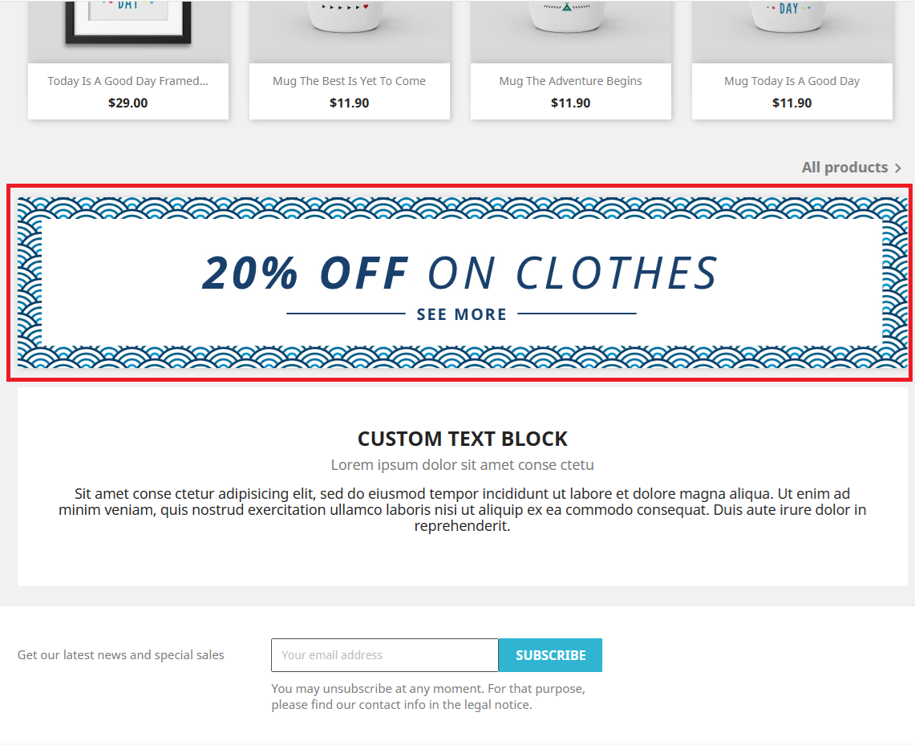
S03 | B05 | Ana sayfada bulunan herhangi bir ürünün üzerindeki "Quick view" yazısına tıklanıldığında ürün detay sayfasına yönlendirilmiyor. | 1- Ana sayfada bulunan herhangi bir ürünün görseli üzerine fare ile gelinir. 2- Çıkan pop-up'da "Quick view" yazısına tıklanır. | Kullanıcının ürün detay sayfasına yönlendirilmesi beklenir. | İstek gönderilmez ve yönlendirilme yapılmaz. | 🟡Medium | 🟨Medium | Chrome | Enes KAYNAK | Enes KAYNAK | 2025-04-04 | 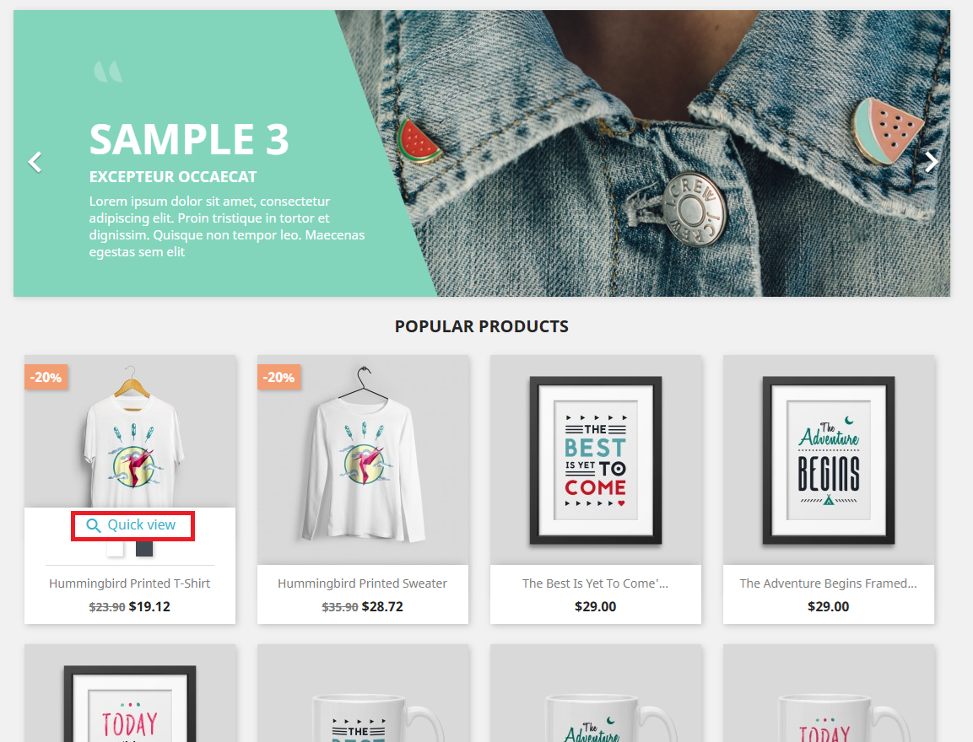
S06 | B06 | Ürün detay sayfasında "Size", "Color" kategorilerinde beden ve renk değiştirirken istek hatası gerçekleşiyor. | 1- Arama çubuğuna "HUMMINGBIRD" verisi girilir ve arama yapılır. 2- Açılan ürün listesi sayfasında "HUMMINGBIRD PRINTED T-SHIRT" ürününe tıklanır. 3- Beden ve renk değiştirilir. | Ürünün beden ve renk özelliklerinin başarıyla değiştirilmesi beklenir. | "An error occurred while processing your request" hata mesajı verilir ve istek gönderilmez. | 🔴High | 🟥High | Chrome | Enes KAYNAK | Enes KAYNAK | 2025-04-04
S06 | B07 | Ürün detay sayfasında "Quantitiy" kategorisinde ürün adedine sonsuz sayı girilebiliyor. | 1- Arama çubuğuna "HUMMINGBIRD" verisi girilir ve arama yapılır. 2- Açılan ürün listesi sayfasında "HUMMINGBIRD PRINTED T-SHIRT" ürününe tıklanır. 3- "Quantitiy" alanında ürün adedi sayısı 10000000 olarak girilir. | Büyük sayılar girilmesi sonucunda hata mesajı alınması beklenir. | 100000 sayısı "Quantitiy" alanına girilir. | 🟡Medium | 🟨Medium | Chrome | Enes KAYNAK | Enes KAYNAK | 2025-04-04
S07 | B08 | Ürün detay sayfasında "Quantitiy" kategorisinde ürün adedine sonsuz sayı girilip "ADD TO CART" butonuna tıklanıldığında pop-up'da toplam tutar $0.00 olarak görüntüleniyor. | 1- Arama çubuğuna "HUMMINGBIRD" verisi girilir ve arama yapılır. 2- Açılan ürün listesi sayfasında "HUMMINGBIRD PRINTED T-SHIRT" ürününe tıklanır. 3- "Quantitiy" alanında ürün adedi sayısı 10000000 olarak girilir ve "ADD TO CART" butonuna tıklanır. | Ürünü sepete eklerken hata mesajı alınması beklenir. | Ürün sepete eklenir ve toplam tutar $0.00 olarak görüntülenir. | 🟡Medium | 🟥High | Chrome | Enes KAYNAK | Enes KAYNAK | 2025-04-04
S08 | B09 | Sepet sayfasında ürün adedinin artırıp/azaltıldığında toplam fiyatın değişmediği görüntüleniyor. | 1- Ana sayfada herhangi bir ürüne tıklanır. 2- Ürün detay sayfası açılır ve "ADD TO CART" butonuna tıklanır. 3- Sağ üstten "Cart" butonuna tıklanır. 4- Ürün adedi artırılır. 5- Toplam fiyat kontrol edilir. | Sepete eklenen ürünlerin, ürün adedi arttırıldığında toplam fiyatın da doğru oranda artması beklenir. | Sepete eklenen ürünlerin, ürün adedi arttırıldığında toplam fiyatın sabit kaldığı görüntülenir. | 🔴High | 🟥High | Chrome | Enes KAYNAK | Enes KAYNAK | 2025-04-04
S08 | B10 | Sepet sayfasında ürünleri sepetten kaldırma işleminde, iki veya daha fazla ürün aynı anda sepetten kaldırılmıyor. | 1- Ana sayfada herhangi bir ürüne tıklanır. 2- Ürün detay sayfası açılır ve "ADD TO CART" butonuna tıklanır. 3- Sağ üstten "Cart" butonuna tıklanır. 4- Sepet sayfasındaki ürünler sepetten kaldırılır. | Sepete eklenen ürünlerin başarıyla sepetten kaldırılması beklenir. | Sepete eklenen ürünlerin ilk seçilen ürün haricinde diğer ürünlerin sepetten kaldırılmadığı görülür. | 🟢Low | 🟩Low | Chrome | Enes KAYNAK | Enes KAYNAK | 2025-04-04

